Ｐ１１
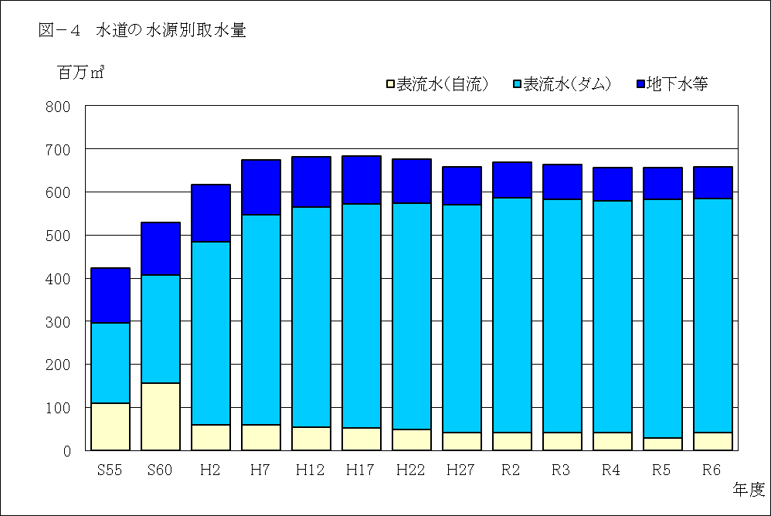

年 度 |  |  |  | S55 | S60 | H2 | H7 | H12 | H17 | H22 | H27 | R2 | R3 | R4 | R5 | R6
水 源 種 別 | 表流水 |  |  | 296,184 | 406,513 | 484,930 | 547,516 | 565,758 | 571,498 | 574,304 | 569,701 | 585,763 | 583,503 | 579,707 | 582,413 | 585,014
 |  |  |  | 69.9% | 76.9% | 78.6% | 81.1% | 83.0% | 83.7% | 85.0% | 86.4% | 87.5% | 87.9% | 88.4% | 88.6% | 88.8%
 |  | 自流 |  | 109,935 | 156,670 | 59,186 | 59,907 | 54,874 | 52,320 | 48,392 | 42,117 | 42,036 | 42,389 | 41,162 | 29,757 | 41,628
 |  |  |  | 26.0% | 29.6% | 9.6% | 8.8% | 8.1% | 7.7% | 7.2% | 6.4% | 6.3% | 6.4% | 6.3% | 4.5% | 6.3%
 |  | ダム |  | 186,249 | 249,843 | 425,744 | 487,609 | 510,884 | 519,178 | 525,912 | 527,584 | 543,727 | 541,114 | 538,545 | 552,656 | 543,386
 |  |  |  | 43.9% | 47.3% | 69.0% | 72.3% | 74.9% | 76.0% | 77.8% | 80.0% | 81.2% | 81.5% | 82.1% | 84.1% | 82.5%
 |  |  | 安定水源 | － | － | 189,573 | 295,030 | 440,376 | 452,553 | 462,726 | 481,642 | 543,727 | 541,114 | 538,545 | 552,656 | 543,386
 |  |  |  | － | － | 30.7% | 43.7% | 64.6% | 66.3% | 68.5% | 73.1% | 81.2% | 81.5% | 82.1% | 84.1% | 82.5%
 |  |  | 暫定水源 | － | － | 236,171 | 192,579 | 70,508 | 66,625 | 63,186 | 45,942 | 0 | 0 | 0 | 0 | 0
 |  |  |  | － | － | 38.3% | 28.6% | 10.3% | 9.8% | 9.3% | 7.0% | 0.0% | 0.0% | 0.0% | 0.0% | 0.0%
 | 地下水等 |  |  | 127,698 | 122,072 | 132,081 | 127,214 | 116,010 | 111,313 | 101,569 | 89,378 | 84,015 | 80,189 | 76,373 | 74,651 | 73,852
 |  |  |  | 30.1% | 23.1% | 21.4% | 18.9% | 17.0% | 16.3% | 15.0% | 13.6% | 12.5% | 12.1% | 11.6% | 11.4% | 11.2%
 |  | 深井戸 |  | 127,410 | 121,672 | 131,275 | 126,085 | 115,083 | 110,860 | 101,453 | 89,269 | 83,904 | 80,103 | 76,285 | 74,564 | 73,760
 |  |  |  | 30.1% | 23.0% | 21.3% | 18.7% | 16.9% | 16.2% | 15.0% | 13.5% | 12.5% | 12.1% | 11.6% | 11.3% | 11.2%
 |  | 浅井戸 |  | 288 | 400 | 806 | 1,129 | 927 | 453 | 116 | 109 | 111 | 86 | 88 | 87 | 92
 |  | その他 |  | 0.0% | 0.1% | 0.1% | 0.2% | 0.1% | 0.1% | 0.0% | 0.0% | 0.0% | 0.0% | 0.0% | 0.0% | 0.0%
合計（千㎥） |  |  |  | 423,882 | 528,585 | 617,011 | 674,730 | 681,768 | 682,811 | 675,873 | 659,079 | 669,778 | 663,692 | 656,080 | 657,064 | 658,866
注１ 上段は取水量（単位：千㎥）下段は比率である。
注２ 自流とは、ダム等の水源開発施設に依存しない水源をいう。

Ｐ１２
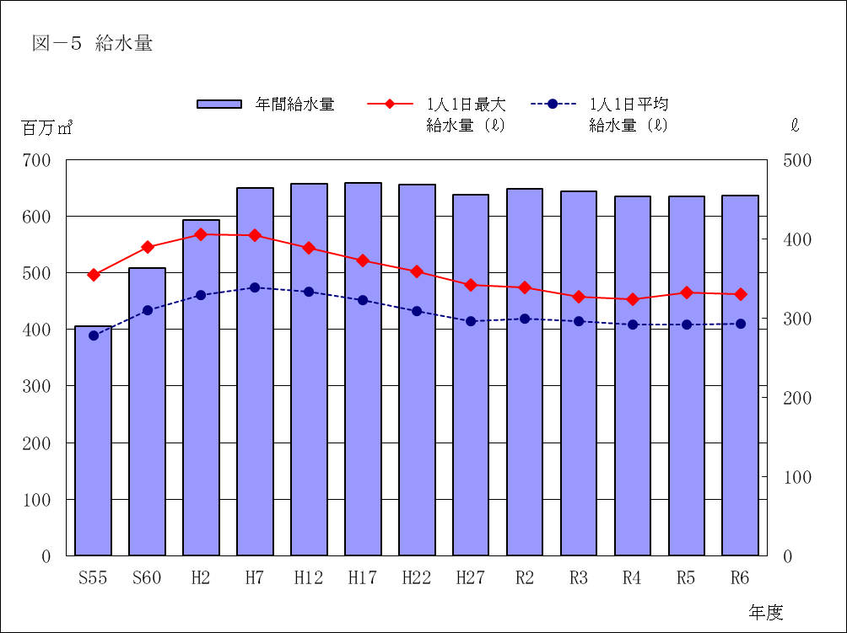

(千㎥)
千 葉 県 | 年 度 | S55 | S60 | H2 | H7 | H12 | H17 | H22 | H27 | R2 | R3 | R4 | R5 | R6
 | 年間給水量 | 405,390 | 508,584 | 593,333 | 648,986 | 657,728 | 659,039 | 655,804 | 637,172 | 648,857 | 643,034 | 634,837 | 635,452 | 636,955
 | 1人1日最大 給水量 (ℓ) | 354 | 390 | 406 | 405 | 388 | 373 | 359 | 342 | 339 | 327 | 323 | 332 | 330
 | 1人1日平均 給水量 (ℓ) | 278 | 310 | 329 | 339 | 333 | 323 | 309 | 297 | 299 | 296 | 292 | 291 | 293

全 国 | 1人1日最大 給水量 (ℓ) | 461 | 477 | 493 | 482 | 457 | 423 | 401 | 386 | 375 | 366 | 377 | 364 | ―
 | 1人1日平均 給水量 (ℓ) | 361 | 376 | 394 | 391 | 381 | 363 | 346 | 330 | 332 | 330 | 328 | 327 | ―

Ｐ１３
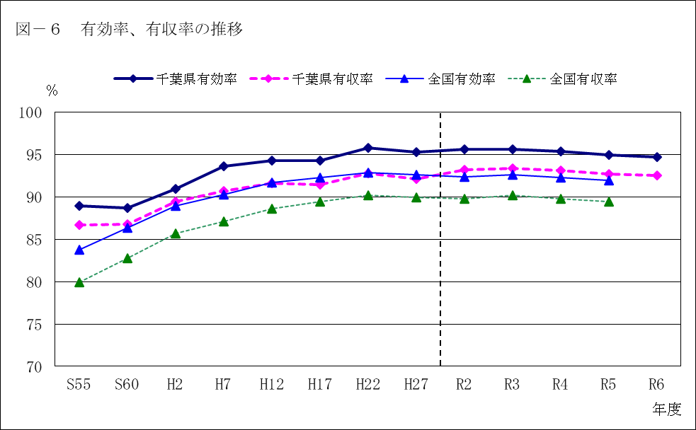

年 度 |  |  | S55 | S60 | H2 | H7 | H12 | H17 | H22 | H27 | R2 | R3 | R4 | R5 | R6
千葉県 | 有効率 |  | 89.0% | 88.7% | 91.0% | 93.6% | 94.3% | 94.3% | 95.8% | 95.4% | 95.6% | 95.6% | 95.4% | 95.0% | 94.7%
 | 有収率 |  | 86.7% | 86.8% | 89.5% | 90.7% | 91.6% | 91.5% | 92.8% | 92.1% | 93.2% | 93.4% | 93.2% | 92.7% | 92.5%

全国 | 有効率 |  | 83.8% | 86.4% | 89.0% | 90.3% | 91.7% | 92.3% | 92.9% | 92.6% | 92.4% | 92.6% | 92.3% | 92.0% | －
 | 有収率 |  | 79.9% | 82.8% | 85.7% | 87.1% | 88.6% | 89.5% | 90.2% | 90.0% | 89.8% | 90.2% | 89.8% | 89.5% | －

 | 図－７ 令和６年度給水量の内訳 [上水道事業] |  |  |  |  |  |  |  |  | （単位：千㎥）
 |  | 給 水 量 |  |  | 636,955
 |  | 有 効 水 量 |  |  | 603,166 |  |  |  |  |  |  |  | 無効水量
 |  | 有 収 水 量 |  |  | 588,972(100%) |  |  |  |  |  |  | 無収水量
 |  |  |  |  |  |  |  |  |  |  | その他 工場用
生 活 用 510,348(86.7%) |  |  |  |  |  |  |  |  | 業務・営業用 |  |  |  | 33,789
 |  |  |  |  |  |  |  |  | 61,217 |  |  | 14,194
 |  |  |  |  |  |  |  |  | (10.4%)

※ 給水量の内訳に分水量は含まれていない。 |  |  |  |  |  |  |  |  |  |  |  | 3,617(0.6%)
 |  |  |  |  |  |  |  |  |  |  | 13,790(2.3%)

Ｐ１４
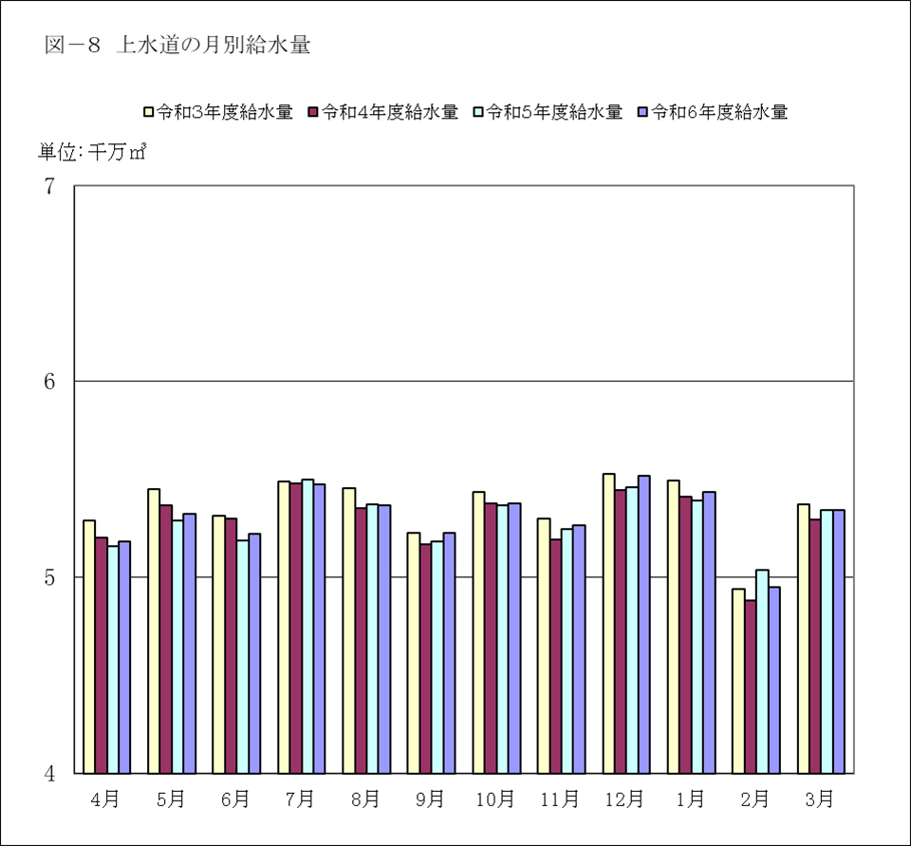

月平均
月 | 4月 | 5月 | 6月 | 7月 | 8月 | 9月 | 10月 | 11月 | 12月 | 1月 | 2月 | 3月 | 合 計
令和６年度給水量 （万㎥） | 5,183 | 5,323 | 5,225 | 5,474 | 5,368 | 5,228 | 5,379 | 5,268 | 5,519 | 5,436 | 4,951 | 5,342 | 63,696
月平均給水量に 対する割合 | 97.6% | 100.3% | 98.4% | 103.1% | 101.1% | 98.5% | 101.3% | 99.2% | 104.0% | 102.4% | 93.3% | 100.6% | 5,308
令和５年度給水量 （万㎥） | 5,162 | 5,289 | 5,191 | 5,498 | 5,373 | 5,183 | 5,368 | 5,245 | 5,461 | 5,392 | 5,038 | 5,346 | 63,545
令和４年度給水量 （万㎥） | 5,204 | 5,369 | 5,302 | 5,479 | 5,353 | 5,172 | 5,380 | 5,193 | 5,448 | 5,411 | 4,881 | 5,293 | 63,484
令和３年度給水量 （万㎥） | 5,293 | 5,449 | 5,315 | 5,491 | 5,454 | 5,230 | 5,437 | 5,298 | 5,529 | 5,493 | 4,943 | 5,371 | 64,303

